Таблица переходов
Тестирование состояний и переходов. |  | Сайт: | https://shop.mts.ru/ |  | Таблица переходов

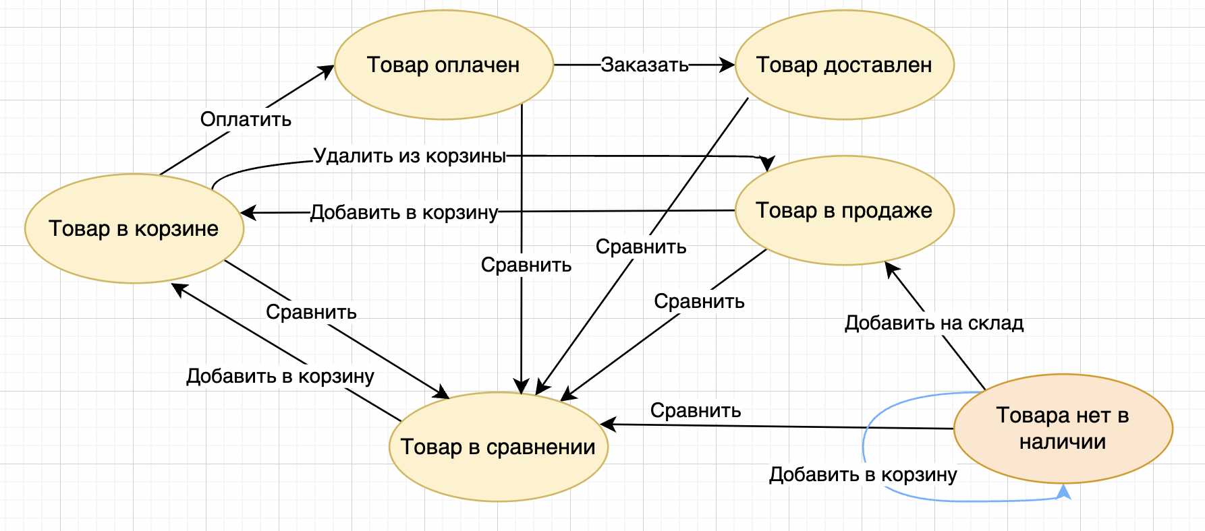
Диаграмма | Ссылка на диаграмму: | https://drive.google.com/file/d/12prYX2n9aClPjKLkhygfhtqjgaaWtc7O/view?usp=sharing |  |  | Действие над объектом | Состояния объекта
 |  |  |  |  |  | Товар в корзине | Товар в сравнении | Товар в продаже | Товар оплачен | Товар доставлен | Товара нет в наличии
 |  |  |  | 1 | Заказать | Не может произойти | Не может произойти | Не может произойти | Товар доставлен | Событие игнорируется | Не может произойти
 |  |  |  | 2 | Сравнить | Товар в сравнении | Событие игнорируется | Товар в сравнении | Товар в сравнении | Товар в сравнении | Товар в сравнении
 |  |  |  | 3 | Оплатить | Товар оплачен | Не может произойти | Не может произойти | Событие игнорируется | Не может произойти | Не может произойти
 |  |  |  | 4 | Добавить на склад | Не может произойти | Не может произойти | Не может произойти | Не может произойти | Не может произойти | Товар в продаже
 |  |  |  | 5 | Удалить из корзины | Товар в продаже | Не может произойти | Не может произойти | Не может произойти | Не может произойти | Не может произойти
 |  |  |  | 6 | Добавить в корзину | Событие игнорируется | Товар в корзине | Товар в корзине | Не может произойти | Не может произойти | Не может произойти

 |  |  |  |  | Чек-лист | Testlink

